podział na subregiony

Podział Wielkopolski na subregiony wg przynależności powiatowych urzędów pracy do Oddziałów Wojewódzkiego Urzędu Pracyw Poznaniu
 | powrót do spisu tabel

Tab. 3.1
Tabela 3. Osoby bezrobotne w Wielkopolsce ogółem - grudzień 2019 r. |  |  |  |  |  |  |  | Powrót do spisu tabel
3.1 Liczba, zmiany i płynność bezrobocia
L.p. | Powiaty | Liczba bezrobotnych w końcu miesiąca | % wzrost/spadek bezrobotnych |  | dane z miesiąca sprawozdawczego
 |  |  | w stosunku do listopada 2019 r. | w stosunku do grudnia 2018 r. | napływ | odpływ
 |  |  |  |  |  | ogółem | z powodu podjęcia pracy
1. | chodzieski | 1,402 | 4.6 | 5.7 | 177 | 115 | 40
2. | czarnkowsko -trzcianecki | 1,369 | 2.8 | -4.6 | 267 | 230 | 130
3. | gnieźnieński | 1,802 | 1.2 | -23.5 | 338 | 317 | 142
4. | gostyński | 1,651 | 1.1 | -9.1 | 238 | 220 | 135
5. | grodziski | 763 | 3.8 | -19.1 | 123 | 95 | 61
6. | jarociński | 1,012 | 2.1 | -1.9 | 152 | 131 | 75
7. | kaliski | 1,942 | 1.1 | -3.2 | 297 | 275 | 163
7a. | - powiat ziemski | 691 | 1.3 | -6.9 | 94 | 85 | 61
7b. | - m. Kalisz | 1,251 | 1.1 | -1.1 | 203 | 190 | 102
8. | kępiński | 523 | -4.4 | -10.6 | 82 | 106 | 63
9. | kolski | 1,283 | 0.5 | -9.2 | 310 | 303 | 111
10. | koniński | 5,768 | 3.8 | -6.4 | 902 | 689 | 457
10a. | - powiat ziemski | 3,796 | 4.3 | -3.5 | 615 | 459 | 318
10b. | - m. Konin | 1,972 | 3.0 | -11.4 | 287 | 230 | 139
11. | kościański | 808 | -2.8 | -9.2 | 117 | 140 | 81
12. | krotoszyński | 1,019 | 1.1 | -12.2 | 141 | 130 | 81
13. | leszczyński | 1,675 | 3.3 | -10.9 | 254 | 200 | 128
13a. | - powiat ziemski | 621 | 6.2 | -10.4 | 105 | 69 | 49
13b. | - m. Leszno | 1,054 | 1.7 | -11.2 | 149 | 131 | 79
14. | międzychodzki | 552 | 4.3 | -4.0 | 116 | 93 | 51
15. | nowotomyski | 689 | 0.0 | 0.1 | 123 | 123 | 74
16. | obornicki | 623 | -1.6 | -18.7 | 106 | 116 | 61
17. | ostrowski | 1,854 | 2.5 | -7.8 | 315 | 270 | 149
18. | ostrzeszowski | 983 | 1.1 | -7.9 | 141 | 130 | 91
19. | pilski | 2,349 | 2.0 | -3.3 | 422 | 377 | 174
20. | pleszewski | 983 | 5.7 | 9.8 | 181 | 128 | 92
21. | poznański | 5,889 | -0.8 | -13.8 | 846 | 894 | 436
21a. | - powiat ziemski | 2,152 | 1.5 | -17.9 | 306 | 275 | 144
21b. | - m. Poznań | 3,737 | -2.1 | -11.3 | 540 | 619 | 292
22. | rawicki | 988 | 0.7 | -4.1 | 187 | 180 | 121
23. | słupecki | 1,536 | 5.0 | -12.4 | 230 | 157 | 87
24. | szamotulski | 962 | 0.3 | -18.5 | 122 | 119 | 77
25. | średzki | 1,521 | 8.8 | 9.3 | 276 | 153 | 71
26. | śremski | 462 | 2.2 | 3.8 | 103 | 93 | 58
27. | turecki | 1,381 | -2.8 | -15.6 | 230 | 270 | 158
28. | wągrowiecki | 1,074 | 1.3 | -21.0 | 175 | 161 | 92
29. | wolsztyński | 458 | 3.9 | 11.7 | 84 | 67 | 42
30. | wrzesiński | 1,131 | 0.8 | -2.0 | 159 | 150 | 72
31. | złotowski | 1,861 | 9.6 | -16.8 | 322 | 159 | 62
Województwo |  | 46,313 | 2.1 | -9.0 | 7,536 | 6,591 | 3,635
Subregion kaliski |  | 8,316 | 1.7 | -5.0 | 1,309 | 1,170 | 714
Subregion koniński |  | 9,968 | 2.6 | -9.1 | 1,672 | 1,419 | 813
Subregion leszczyński |  | 5,580 | 1.3 | -7.4 | 880 | 807 | 507
Subregion pilski |  | 8,055 | 4.2 | -8.3 | 1,363 | 1,042 | 498
Subregion poznański |  | 14,394 | 1.1 | -11.9 | 2,312 | 2,153 | 1,103

liczba bezrobotnych w podregionach województwa wielkopolskiego w końcu lipca 2004r.
1 | 1

Tab. 4.1
Tabela 4. Bezrobotne kobiety w Wielkopolsce - grudzień 2019 r. |  |  |  |  |  |  |  |  | Powrót do spisu tabel
4.1 Liczba, zmiany i płynność bezrobocia
L.p. | Powiaty | Liczba bezrobotnych kobiet w końcu miesiąca | % wzrost/spadek |  | % udział bezrobotnych kobiet w ogóle | dane z miesiąca sprawozdawczego
 |  |  | w stosunku do listopada 2019 r. | w stosunku do grudnia 2018 r. |  | napływ | odpływ
 |  |  |  |  |  |  | ogółem | z powodu podjęcia pracy
1. | chodzieski | 857 | 0.8 | 3.8 | 61.1 | 86 | 79 | 27
2. | czarnkowsko -trzcianecki | 728 | 1.0 | -12.3 | 53.2 | 127 | 120 | 73
3. | gnieźnieński | 1,075 | 0.4 | -26.6 | 59.7 | 175 | 171 | 83
4. | gostyński | 1,008 | -1.1 | -11.7 | 61.1 | 120 | 131 | 85
5. | grodziski | 454 | 2.7 | -18.5 | 59.5 | 60 | 48 | 27
6. | jarociński | 636 | 1.0 | -1.5 | 62.8 | 73 | 67 | 42
7. | kaliski | 1,112 | -0.4 | -2.0 | 57.3 | 134 | 139 | 83
7a. | - powiat ziemski | 431 | -0.2 | -1.8 | 62.4 | 46 | 47 | 32
7b. | - m. Kalisz | 681 | -0.6 | -2.2 | 54.4 | 88 | 92 | 51
8. | kępiński | 322 | -6.4 | -11.3 | 61.6 | 52 | 74 | 47
9. | kolski | 826 | -0.6 | -5.4 | 64.4 | 140 | 145 | 73
10. | koniński | 3,532 | 2.1 | -6.4 | 61.2 | 457 | 384 | 279
10a. | - powiat ziemski | 2,386 | 2.0 | -4.5 | 62.9 | 303 | 256 | 191
10b. | - m. Konin | 1,146 | 2.3 | -10.0 | 58.1 | 154 | 128 | 88
11. | kościański | 548 | -0.7 | -11.3 | 67.8 | 73 | 77 | 47
12. | krotoszyński | 624 | -1.0 | -13.0 | 61.2 | 70 | 76 | 56
13. | leszczyński | 1,007 | 0.3 | -15.7 | 60.1 | 125 | 122 | 83
13a. | - powiat ziemski | 387 | 5.2 | -14.4 | 62.3 | 60 | 41 | 31
13b. | - m. Leszno | 620 | -2.5 | -16.6 | 58.8 | 65 | 81 | 52
14. | międzychodzki | 376 | 5.3 | -2.1 | 68.1 | 76 | 57 | 35
15. | nowotomyski | 388 | 2.9 | 6.3 | 56.3 | 66 | 55 | 38
16. | obornicki | 393 | -3.9 | -23.5 | 63.1 | 49 | 65 | 38
17. | ostrowski | 1,025 | -1.2 | -12.8 | 55.3 | 139 | 151 | 86
18. | ostrzeszowski | 643 | -1.8 | -12.5 | 65.4 | 60 | 72 | 51
19. | pilski | 1,360 | 0.4 | -6.1 | 57.9 | 209 | 204 | 95
20. | pleszewski | 632 | 4.5 | 10.1 | 64.3 | 87 | 60 | 45
21. | poznański | 3,330 | -1.1 | -19.1 | 56.5 | 430 | 467 | 219
21a. | - powiat ziemski | 1,321 | 1.7 | -20.9 | 61.4 | 178 | 156 | 74
21b. | - m. Poznań | 2,009 | -2.9 | -17.9 | 53.8 | 252 | 311 | 145
22. | rawicki | 610 | 1.0 | -1.9 | 61.7 | 96 | 90 | 64
23. | słupecki | 958 | 2.4 | -14.6 | 62.4 | 116 | 94 | 51
24. | szamotulski | 650 | 0.8 | -17.6 | 67.6 | 73 | 68 | 45
25. | średzki | 949 | 8.3 | 9.5 | 62.4 | 147 | 74 | 37
26. | śremski | 283 | -2.1 | -5.7 | 61.3 | 51 | 57 | 35
27. | turecki | 907 | -5.5 | -15.6 | 65.7 | 109 | 162 | 96
28. | wągrowiecki | 695 | 1.3 | -22.6 | 64.7 | 103 | 94 | 58
29. | wolsztyński | 274 | 3.4 | 11.4 | 59.8 | 42 | 33 | 24
30. | wrzesiński | 713 | -2.7 | -5.1 | 63.0 | 77 | 97 | 47
31. | złotowski | 1,071 | 5.2 | -19.5 | 57.5 | 140 | 87 | 34
Województwo |  | 27,986 | 0.5 | -11.0 | 60.4 | 3,762 | 3,620 | 2,103
Subregion kaliski |  | 4,994 | -0.5 | -6.6 | 60.1 | 615 | 639 | 410
Subregion koniński |  | 6,223 | 0.6 | -9.0 | 62.4 | 822 | 785 | 499
Subregion leszczyński |  | 3,447 | 0.1 | -9.8 | 61.8 | 456 | 453 | 303
Subregion pilski |  | 4,711 | 1.7 | -11.7 | 58.5 | 665 | 584 | 287
Subregion poznański |  | 8,611 | 0.5 | -14.8 | 59.8 | 1,204 | 1,159 | 604

liczba bezrobotnych w podregionach województwa wielkopolskiego w końcu lipca 2004r.
1 | 1

Tab. 5.1
Tabela 5. Osoby bezrobotne zamieszkale na wsi w Wielkopolsce - grudzień 2019 r. |  |  |  |  |  |  |  |  |  | Powrót do spisu tabel
5.1 Liczba, zmiany i płynność bezrobocia
L.p. | Powiaty | Liczba bezrobotnych zamieszkałych na wsi w końcu miesiąca | w tym: | % wzrost/spadek liczby bezrobotnych |  | % udział bezrobotnych zamieszkałych na wsi w ogóle | dane z miesiąca sprawozdawczego
 |  |  | kobiety | w stosunku do listopada 2019 r. | w stosunku do grudnia 2018 r. |  | napływ | odpływ
 |  |  |  |  |  |  |  | ogółem | z powodu podjęcia pracy
1. | chodzieski | 680 | 433 | 3.3 | 1.0 | 48.5 | 78 | 56 | 16
2. | czarnkowsko -trzcianecki | 750 | 389 | 3.0 | -5.5 | 54.8 | 141 | 119 | 73
3. | gnieźnieński | 631 | 389 | 4.5 | -25.9 | 35.0 | 133 | 106 | 47
4. | gostyński | 934 | 577 | 3.3 | -10.1 | 56.6 | 146 | 116 | 70
5. | grodziski | 485 | 299 | 4.5 | -19.2 | 63.6 | 75 | 54 | 34
6. | jarociński | 586 | 380 | 2.1 | -2.8 | 57.9 | 90 | 78 | 48
7. | kaliski | 636 | 396 | 1.1 | -5.6 | 32.7 | 87 | 80 | 58
7a. | - powiat ziemski | 636 | 396 | 1.1 | -5.6 | 92.0 | 87 | 80 | 58
7b. | - m. Kalisz | 0 | 0 | 0.0 | 0.0 | 0.0 | 0 | 0 | 0
8. | kępiński | 353 | 219 | -5.9 | -12.0 | 67.5 | 56 | 78 | 47
9. | kolski | 753 | 504 | 3.0 | -6.7 | 58.7 | 180 | 158 | 65
10. | koniński | 3,229 | 2,034 | 3.8 | -5.2 | 56.0 | 517 | 399 | 283
10a. | - powiat ziemski | 3,229 | 2,034 | 3.8 | -5.2 | 85.1 | 517 | 399 | 283
10b. | - m. Konin | 0 | 0 | 0.0 | 0.0 | 0.0 | 0 | 0 | 0
11. | kościański | 424 | 293 | -1.9 | -11.1 | 52.5 | 59 | 67 | 40
12. | krotoszyński | 372 | 232 | 4.2 | -6.1 | 36.5 | 53 | 38 | 25
13. | leszczyński | 578 | 363 | 7.2 | -10.5 | 34.5 | 100 | 61 | 46
13a. | - powiat ziemski | 578 | 363 | 7.2 | -10.5 | 93.1 | 100 | 61 | 46
13b. | - m. Leszno | 0 | 0 | 0.0 | 0.0 | 0.0 | 0 | 0 | 0
14. | międzychodzki | 318 | 207 | 3.2 | -1.2 | 57.6 | 63 | 53 | 30
15. | nowotomyski | 425 | 239 | 1.4 | 1.4 | 61.7 | 74 | 68 | 43
16. | obornicki | 314 | 186 | -2.2 | -15.6 | 50.4 | 56 | 63 | 35
17. | ostrowski | 851 | 502 | 3.8 | -6.9 | 45.9 | 145 | 114 | 60
18. | ostrzeszowski | 615 | 413 | 0.0 | -8.3 | 62.6 | 86 | 86 | 58
19. | pilski | 884 | 553 | 1.3 | -1.4 | 37.6 | 141 | 130 | 67
20. | pleszewski | 594 | 385 | 1.9 | 8.4 | 60.4 | 90 | 79 | 59
21. | poznański | 1,368 | 837 | 1.0 | -15.6 | 23.2 | 195 | 182 | 95
21a. | - powiat ziemski | 1,368 | 837 | 1.0 | -15.6 | 63.6 | 195 | 182 | 95
21b. | - m. Poznań | 0 | 0 | 0.0 | 0.0 | 0.0 | 0 | 0 | 0
22. | rawicki | 473 | 299 | -1.5 | -0.2 | 47.9 | 90 | 97 | 68
23. | słupecki | 1,121 | 702 | 4.8 | -10.4 | 73.0 | 165 | 114 | 64
24. | szamotulski | 509 | 341 | 0.0 | -21.6 | 52.9 | 61 | 61 | 37
25. | średzki | 902 | 594 | 5.3 | 5.1 | 59.3 | 132 | 87 | 36
26. | śremski | 204 | 135 | 1.0 | -7.3 | 44.2 | 35 | 33 | 23
27. | turecki | 807 | 546 | -2.8 | -15.6 | 58.4 | 134 | 157 | 90
28. | wągrowiecki | 589 | 387 | 2.3 | -24.1 | 54.8 | 98 | 85 | 51
29. | wolsztyński | 329 | 198 | 2.8 | 11.5 | 71.8 | 64 | 55 | 34
30. | wrzesiński | 535 | 354 | 0.8 | -6.3 | 47.3 | 71 | 67 | 35
31. | złotowski | 946 | 580 | 9.6 | -21.2 | 50.8 | 154 | 71 | 32
Województwo |  | 22,195 | 13,966 | 2.6 | -9.0 | 47.9 | 3,569 | 3,012 | 1,769
Subregion kaliski |  | 4,007 | 2,527 | 1.4 | -4.8 | 48.2 | 607 | 553 | 355
Subregion koniński |  | 5,910 | 3,786 | 2.9 | -8.0 | 59.3 | 996 | 828 | 502
Subregion leszczyński |  | 2,738 | 1,730 | 2.4 | -6.6 | 49.1 | 459 | 396 | 258
Subregion pilski |  | 3,849 | 2,342 | 4.1 | -11.3 | 47.8 | 612 | 461 | 239
Subregion poznański |  | 5,691 | 3,581 | 2.2 | -12.2 | 39.5 | 895 | 774 | 415

liczba bezrobotnych w podregionach województwa wielkopolskiego w końcu lipca 2004r.
0 | 0

Tab. 6.1
Tabela 6. Osoby bezrobotne do 30 roku życia w Wielkopolsce - grudzień2019 r. |  |  |  |  |  |  |  |  |  | Powrót do spisu tabel
6.1 Liczba, zmiany i płynność bezrobocia
L.p. | Powiaty | Liczba bezrobotnych do 30 roku życia w końcu miesiąca | w tym: | % wzrost/spadek liczby bezrobotnych |  | % udział bezrobotnych do 30 roku życia w ogóle | dane z miesiąca sprawozdawczego
 |  |  | kobiety | w stosunku do listopada 2019 r. | w stosunku do grudnia 2018 r. |  | napływ | odpływ
 |  |  |  |  |  |  |  | ogółem | z powodu podjęcia pracy
1. | chodzieski | 328 | 214 | 5.8 | 10.4 | 23.4 | 64 | 40 | 18
2. | czarnkowsko -trzcianecki | 343 | 227 | -5.8 | -14.7 | 25.1 | 72 | 88 | 64
3. | gnieźnieński | 404 | 288 | -3.1 | -28.4 | 22.4 | 119 | 129 | 64
4. | gostyński | 516 | 351 | -3.4 | -11.9 | 31.3 | 104 | 121 | 77
5. | grodziski | 223 | 150 | 1.8 | -25.4 | 29.2 | 59 | 51 | 38
6. | jarociński | 330 | 227 | -3.2 | -1.5 | 32.6 | 51 | 62 | 42
7. | kaliski | 465 | 312 | -2.1 | -5.3 | 23.9 | 115 | 119 | 89
7a. | - powiat ziemski | 210 | 142 | -2.8 | -2.3 | 30.4 | 48 | 52 | 41
7b. | - m. Kalisz | 255 | 170 | -1.5 | -7.6 | 20.4 | 67 | 67 | 48
8. | kępiński | 173 | 127 | -6.5 | -7.5 | 33.1 | 40 | 51 | 32
9. | kolski | 444 | 320 | -2.4 | -13.3 | 34.6 | 129 | 136 | 64
10. | koniński | 1,664 | 1,131 | 2.2 | -2.6 | 28.8 | 345 | 295 | 204
10a. | - powiat ziemski | 1,273 | 855 | 2.8 | 0.3 | 33.5 | 264 | 221 | 156
10b. | - m. Konin | 391 | 276 | 0.3 | -10.9 | 19.8 | 81 | 74 | 48
11. | kościański | 206 | 147 | -11.6 | -17.9 | 25.5 | 40 | 66 | 34
12. | krotoszyński | 289 | 195 | 1.4 | -13.7 | 28.4 | 64 | 58 | 43
13. | leszczyński | 455 | 293 | 7.6 | -5.4 | 27.2 | 104 | 68 | 48
13a. | - powiat ziemski | 195 | 132 | 7.1 | -6.7 | 31.4 | 45 | 32 | 23
13b. | - m. Leszno | 260 | 161 | 7.9 | -4.4 | 24.7 | 59 | 36 | 25
14. | międzychodzki | 182 | 140 | -6.7 | -8.5 | 33.0 | 36 | 45 | 28
15. | nowotomyski | 181 | 122 | -8.1 | -5.7 | 26.3 | 46 | 60 | 40
16. | obornicki | 180 | 134 | -10.0 | -21.1 | 28.9 | 33 | 51 | 34
17. | ostrowski | 523 | 333 | 2.5 | -4.7 | 28.2 | 141 | 122 | 78
18. | ostrzeszowski | 335 | 242 | -1.2 | -4.8 | 34.1 | 58 | 58 | 43
19. | pilski | 619 | 441 | -2.8 | -4.9 | 26.4 | 142 | 152 | 65
20. | pleszewski | 334 | 238 | -1.8 | 11.3 | 34.0 | 61 | 65 | 44
21. | poznański | 1,182 | 799 | -3.7 | -13.3 | 20.1 | 225 | 259 | 132
21a. | - powiat ziemski | 478 | 349 | 4.8 | -11.5 | 22.2 | 99 | 74 | 36
21b. | - m. Poznań | 704 | 450 | -8.8 | -14.6 | 18.8 | 126 | 185 | 96
22. | rawicki | 348 | 227 | 2.1 | -4.1 | 35.2 | 85 | 74 | 53
23. | słupecki | 517 | 328 | 5.1 | -9.8 | 33.7 | 104 | 78 | 47
24. | szamotulski | 281 | 220 | 0.7 | -11.4 | 29.2 | 59 | 55 | 42
25. | średzki | 445 | 313 | 8.8 | 19.6 | 29.3 | 111 | 72 | 32
26. | śremski | 141 | 97 | 6.0 | 5.2 | 30.5 | 49 | 40 | 30
27. | turecki | 408 | 294 | -14.3 | -17.9 | 29.5 | 74 | 141 | 95
28. | wągrowiecki | 335 | 244 | 2.4 | -18.1 | 31.2 | 70 | 58 | 35
29. | wolsztyński | 151 | 106 | 7.9 | 25.8 | 33.0 | 45 | 34 | 27
30. | wrzesiński | 331 | 239 | -0.3 | 0.3 | 29.3 | 61 | 59 | 31
31. | złotowski | 509 | 353 | 4.1 | -18.0 | 27.4 | 89 | 64 | 30
Województwo |  | 12,842 | 8,852 | -0.7 | -8.4 | 27.7 | 2,795 | 2,771 | 1,703
Subregion kaliski |  | 2,449 | 1,674 | -1.1 | -3.9 | 29.4 | 530 | 535 | 371
Subregion koniński |  | 3,033 | 2,073 | -0.6 | -7.8 | 30.4 | 652 | 650 | 410
Subregion leszczyński |  | 1,676 | 1,124 | 0.3 | -6.9 | 30.0 | 378 | 363 | 239
Subregion pilski |  | 2,134 | 1,479 | 0.3 | -10.3 | 26.5 | 437 | 402 | 212
Subregion poznański |  | 3,550 | 2,502 | -1.6 | -11.2 | 24.7 | 798 | 821 | 471

liczba bezrobotnych w podregionach województwa wielkopolskiego w końcu lipca 2004r.
0 | 0

Tab.7.1
Tabela 7. Osoby bezrobotne powyżej 50 roku życia w Wielkopolsce - grudzień 2019 r. |  |  |  |  |  |  |  |  |  | Powrót do spisu tabel
7.1 Liczba, zmiany i płynność bezrobocia
L.p. | Powiaty | Liczba bezrobotnych powyżej 50 roku życia w końcu miesiąca | w tym: | % wzrost/spadek liczby bezrobotnych |  | % udział bezrobotnych powyżej 50 roku życia w ogóle | dane z miesiąca sprawozdawczego
 |  |  | kobiety | w stosunku do listopada 2019 r. | w stosunku do grudnia 2018 r. |  | napływ | odpływ
 |  |  |  |  |  |  |  | ogółem | z powodu podjęcia pracy
1. | chodzieski | 413 | 194 | 5.6 | 13.5 | 29.5 | 36 | 14 | 5
2. | czarnkowsko -trzcianecki | 420 | 127 | 5.5 | 6.6 | 30.7 | 69 | 47 | 16
3. | gnieźnieński | 569 | 245 | 1.1 | -21.9 | 31.6 | 61 | 55 | 17
4. | gostyński | 399 | 148 | 5.0 | -8.5 | 24.2 | 51 | 32 | 12
5. | grodziski | 203 | 74 | 3.6 | -9.8 | 26.6 | 21 | 14 | 6
6. | jarociński | 251 | 97 | 8.2 | -7.0 | 24.8 | 31 | 12 | 6
7. | kaliski | 545 | 220 | 0.6 | -9.8 | 28.1 | 53 | 50 | 21
7a. | - powiat ziemski | 169 | 68 | 2.4 | -16.7 | 24.5 | 11 | 7 | 5
7b. | - m. Kalisz | 376 | 152 | -0.3 | -6.2 | 30.1 | 42 | 43 | 16
8. | kępiński | 148 | 55 | 0.7 | -9.2 | 28.3 | 13 | 12 | 4
9. | kolski | 280 | 123 | 3.3 | -15.2 | 21.8 | 65 | 56 | 10
10. | koniński | 1,230 | 545 | 4.2 | -4.8 | 21.3 | 131 | 81 | 44
10a. | - powiat ziemski | 721 | 332 | 4.5 | -3.0 | 19.0 | 80 | 49 | 26
10b. | - m. Konin | 509 | 213 | 3.9 | -7.3 | 25.8 | 51 | 32 | 18
11. | kościański | 220 | 110 | -1.8 | -6.0 | 27.2 | 18 | 22 | 10
12. | krotoszyński | 270 | 103 | 0.7 | -7.5 | 26.5 | 22 | 20 | 6
13. | leszczyński | 423 | 184 | 1.9 | -16.1 | 25.3 | 46 | 38 | 23
13a. | - powiat ziemski | 144 | 58 | 6.7 | -15.3 | 23.2 | 18 | 9 | 6
13b. | - m. Leszno | 279 | 126 | -0.4 | -16.5 | 26.5 | 28 | 29 | 17
14. | międzychodzki | 112 | 54 | 9.8 | -11.8 | 20.3 | 22 | 12 | 4
15. | nowotomyski | 172 | 72 | 5.5 | -8.0 | 25.0 | 19 | 10 | 5
16. | obornicki | 167 | 61 | 5.0 | -12.1 | 26.8 | 32 | 24 | 4
17. | ostrowski | 488 | 193 | 0.0 | -5.4 | 26.3 | 43 | 43 | 13
18. | ostrzeszowski | 226 | 97 | 7.1 | -9.2 | 23.0 | 31 | 16 | 9
19. | pilski | 653 | 248 | 6.0 | -2.8 | 27.8 | 99 | 62 | 16
20. | pleszewski | 188 | 74 | 9.9 | 6.8 | 19.1 | 38 | 21 | 16
21. | poznański | 1,782 | 673 | 0.4 | -12.7 | 30.3 | 189 | 182 | 73
21a. | - powiat ziemski | 641 | 260 | 1.3 | -17.0 | 29.8 | 73 | 65 | 31
21b. | - m. Poznań | 1,141 | 413 | -0.1 | -10.2 | 30.5 | 116 | 117 | 42
22. | rawicki | 218 | 87 | 7.9 | -11.0 | 22.1 | 39 | 23 | 11
23. | słupecki | 325 | 138 | 8.7 | -7.4 | 21.2 | 40 | 14 | 4
24. | szamotulski | 250 | 107 | 2.9 | -19.4 | 26.0 | 22 | 15 | 5
25. | średzki | 383 | 154 | 6.4 | 14.3 | 25.2 | 48 | 25 | 9
26. | śremski | 119 | 42 | 4.4 | -2.5 | 25.8 | 18 | 13 | 6
27. | turecki | 340 | 163 | 6.6 | -15.2 | 24.6 | 53 | 32 | 9
28. | wągrowiecki | 263 | 113 | 1.5 | -17.3 | 24.5 | 25 | 21 | 11
29. | wolsztyński | 131 | 50 | 1.6 | 2.3 | 28.6 | 12 | 10 | 3
30. | wrzesiński | 283 | 116 | -0.4 | -6.0 | 25.0 | 30 | 31 | 12
31. | złotowski | 523 | 184 | 18.1 | -15.6 | 28.1 | 101 | 21 | 5
Województwo |  | 11,994 | 4,851 | 3.9 | -8.6 | 25.9 | 1,478 | 1,028 | 395
Subregion kaliski |  | 2,116 | 839 | 2.8 | -6.8 | 25.4 | 231 | 174 | 75
Subregion koniński |  | 2,175 | 969 | 5.1 | -8.4 | 21.8 | 289 | 183 | 67
Subregion leszczyński |  | 1,391 | 579 | 3.0 | -10.1 | 24.9 | 166 | 125 | 59
Subregion pilski |  | 2,272 | 866 | 7.8 | -4.1 | 28.2 | 330 | 165 | 53
Subregion poznański |  | 4,040 | 1,598 | 2.0 | -11.6 | 28.1 | 462 | 381 | 141

liczba bezrobotnych w podregionach województwa wielkopolskiego w końcu lipca 2004r.
0 | 0

Tab. 8.1
Tabela 8. Osoby długotrwale bezrobotne w Wielkopolsce -grudzień 2019 r. |  |  |  |  |  |  |  |  |  | Powrót do spisu tabel
8.1 Liczba, zmiany i płynność bezrobocia
L.p. | Powiaty | Liczba długotrwale bezrobotnych w końcu miesiąca | w tym: | % wzrost/spadek liczby bezrobotnych |  | % udział długotrwale bezrobotnych w ogóle | dane z miesiąca sprawozdawczego
 |  |  | kobiety | w stosunku do listopada 2019 r. | w stosunku do grudnia 2018 r. |  | napływ | odpływ
 |  |  |  |  |  |  |  | ogółem | z powodu podjęcia pracy
1. | chodzieski | 635 | 441 | 2.6 | -6.2 | 45.3 | 44 | 28 | 8
2. | czarnkowsko -trzcianecki | 381 | 240 | -0.3 | -18.8 | 27.8 | 38 | 39 | 19
3. | gnieźnieński | 706 | 463 | 3.1 | -32.6 | 39.2 | 67 | 46 | 17
4. | gostyński | 748 | 511 | 0.0 | -14.0 | 45.3 | 49 | 49 | 21
5. | grodziski | 305 | 203 | 2.7 | -15.5 | 40.0 | 24 | 16 | 7
6. | jarociński | 364 | 250 | 3.1 | -0.5 | 36.0 | 25 | 14 | 6
7. | kaliski | 748 | 447 | 0.9 | -11.9 | 38.5 | 55 | 48 | 14
7a. | - powiat ziemski | 294 | 198 | 1.7 | -11.2 | 42.5 | 18 | 13 | 3
7b. | - m. Kalisz | 454 | 249 | 0.4 | -12.4 | 36.3 | 37 | 35 | 11
8. | kępiński | 229 | 145 | -1.3 | -16.4 | 43.8 | 17 | 20 | 11
9. | kolski | 369 | 278 | -2.9 | -25.6 | 28.8 | 50 | 61 | 13
10. | koniński | 2,857 | 1,913 | 2.5 | -14.9 | 49.5 | 268 | 199 | 99
10a. | - powiat ziemski | 1,818 | 1,270 | 2.5 | -11.5 | 47.9 | 165 | 120 | 60
10b. | - m. Konin | 1,039 | 643 | 2.4 | -20.1 | 52.7 | 103 | 79 | 39
11. | kościański | 324 | 242 | -1.2 | -13.8 | 40.1 | 17 | 21 | 7
12. | krotoszyński | 427 | 291 | 0.5 | -11.6 | 41.9 | 24 | 22 | 7
13. | leszczyński | 730 | 492 | 0.7 | -12.4 | 43.6 | 47 | 42 | 25
13a. | - powiat ziemski | 243 | 176 | 1.3 | -12.6 | 39.1 | 16 | 13 | 9
13b. | - m. Leszno | 487 | 316 | 0.4 | -12.3 | 46.2 | 31 | 29 | 16
14. | międzychodzki | 205 | 170 | 2.0 | -6.8 | 37.1 | 25 | 21 | 5
15. | nowotomyski | 204 | 122 | 10.3 | 9.1 | 29.6 | 33 | 14 | 6
16. | obornicki | 199 | 148 | 3.6 | -25.7 | 31.9 | 21 | 14 | 9
17. | ostrowski | 538 | 335 | 0.6 | -17.0 | 29.0 | 42 | 39 | 14
18. | ostrzeszowski | 423 | 326 | -1.4 | -9.0 | 43.0 | 24 | 30 | 16
19. | pilski | 774 | 515 | 3.5 | -22.7 | 33.0 | 99 | 73 | 32
20. | pleszewski | 349 | 270 | 7.4 | 14.8 | 35.5 | 39 | 15 | 11
21. | poznański | 2,022 | 1,154 | -0.2 | -27.6 | 34.3 | 167 | 172 | 61
21a. | - powiat ziemski | 745 | 464 | 0.5 | -31.2 | 34.6 | 63 | 59 | 24
21b. | - m. Poznań | 1,277 | 690 | -0.7 | -25.4 | 34.2 | 104 | 113 | 37
22. | rawicki | 373 | 255 | 6.0 | -14.1 | 37.8 | 59 | 38 | 20
23. | słupecki | 760 | 551 | 0.3 | -10.8 | 49.5 | 40 | 38 | 15
24. | szamotulski | 393 | 297 | 0.8 | -24.1 | 40.9 | 25 | 22 | 9
25. | średzki | 619 | 437 | 3.2 | -3.0 | 40.7 | 42 | 23 | 9
26. | śremski | 130 | 86 | 7.4 | -9.1 | 28.1 | 15 | 6 | 3
27. | turecki | 488 | 355 | -4.5 | -21.8 | 35.3 | 44 | 67 | 26
28. | wągrowiecki | 416 | 309 | 3.0 | -27.3 | 38.7 | 42 | 30 | 11
29. | wolsztyński | 151 | 98 | 4.9 | 7.1 | 33.0 | 13 | 6 | 0
30. | wrzesiński | 435 | 302 | -0.5 | -3.5 | 38.5 | 30 | 32 | 9
31. | złotowski | 809 | 542 | 4.9 | -26.9 | 43.5 | 87 | 49 | 9
Województwo |  | 18,111 | 12,188 | 1.6 | -17.0 | 39.1 | 1,572 | 1,294 | 519
Subregion kaliski |  | 3,078 | 2,064 | 1.3 | -9.2 | 37.0 | 226 | 188 | 79
Subregion koniński |  | 4,474 | 3,097 | 0.8 | -16.0 | 44.9 | 402 | 365 | 153
Subregion leszczyński |  | 2,326 | 1,598 | 1.3 | -12.4 | 41.7 | 185 | 156 | 73
Subregion pilski |  | 3,015 | 2,047 | 3.1 | -21.2 | 37.4 | 310 | 219 | 79
Subregion poznański |  | 5,218 | 3,382 | 1.6 | -21.3 | 36.3 | 449 | 366 | 135

liczba bezrobotnych w podregionach województwa wielkopolskiego w końcu lipca 2004r.
0 | 0

Tab. 9
Tabela 9. Pozostałe osoby bezrobotne będące w szczególnej sytuacji na rynku pracy - grudzień 2019 r. |  |  |  |  |  |  |  |  |  |  |  |  |  | Powrót do spisu tabel
L.p. | Powiaty | Korzystający ze świadczeń pomocy społecznej |  |  | Niepełnosprawni |  |  | Posiadający co najmniej jedno dziecko do 6 roku życia |  |  | Posiadający co najmniej jedno dziecko niepełnosprawne do 18 roku życia
 |  | Bezrobotni ogółem | w tym: | % udział bezrobotnych korzystających ze świadczeń pomocy społecznej ogółem w całej populacji bezrobotnych | Bezrobotni ogółem | w tym: | % udział bezrobotnych niepełnosprawnych ogółem w całej populacji bezrobotnych | Bezrobotni ogółem | w tym: | % udział bezrobotnychposiadających co najmniej jedno dziecko do 6 roku życia ogółem w całej populacji bezrobotnych | Bezrobotni ogółem | w tym: | % udział bezrobotnych posiadający co najmniej jedno dziecko niepełnosprawne do 18 roku życia ogółem w całej populacji bezrobotnych
 |  |  | kobiety |  |  | kobiety |  |  | kobiety |  |  | kobiety

1. | chodzieski | 187 | 118 | 13.3 | 92 | 50 | 6.6 | 314 | 269 | 22.4 | 3 | 3 | 0.2
2. | czarnkowsko -trzcianecki | 129 | 64 | 9.4 | 111 | 49 | 8.1 | 318 | 265 | 23.2 | 4 | 3 | 0.3
3. | gnieźnieński | 0 | 0 | 0.0 | 155 | 79 | 8.6 | 451 | 391 | 25.0 | 1 | 1 | 0.1
4. | gostyński | 1 | 1 | 0.1 | 97 | 53 | 5.9 | 334 | 302 | 20.2 | 8 | 6 | 0.5
5. | grodziski | 33 | 24 | 4.3 | 76 | 51 | 10.0 | 213 | 191 | 27.9 | 3 | 3 | 0.4
6. | jarociński | 2 | 1 | 0.2 | 90 | 39 | 8.9 | 245 | 219 | 24.2 | 9 | 8 | 0.9
7. | kaliski | 210 | 124 | 10.8 | 226 | 107 | 11.6 | 470 | 401 | 24.2 | 18 | 14 | 0.9
7a. | - powiat ziemski | 53 | 33 | 7.7 | 67 | 34 | 9.7 | 194 | 171 | 28.1 | 5 | 4 | 0.7
7b. | - m. Kalisz | 157 | 91 | 12.5 | 159 | 73 | 12.7 | 276 | 230 | 22.1 | 13 | 10 | 1.0
8. | kępiński | 9 | 8 | 1.7 | 43 | 20 | 8.2 | 129 | 121 | 24.7 | 0 | 0 | 0.0
9. | kolski | 3 | 3 | 0.2 | 106 | 54 | 8.3 | 248 | 235 | 19.3 | 0 | 0 | 0.0
10. | koniński | 0 | 0 | 0.0 | 377 | 199 | 6.5 | 1,304 | 1,138 | 22.6 | 7 | 7 | 0.1
10a. | - powiat ziemski | 0 | 0 | 0.0 | 182 | 110 | 4.8 | 885 | 777 | 23.3 | 3 | 3 | 0.1
10b. | - m. Konin | 0 | 0 | 0.0 | 195 | 89 | 9.9 | 419 | 361 | 21.2 | 4 | 4 | 0.2
11. | kościański | 36 | 24 | 4.5 | 104 | 65 | 12.9 | 210 | 192 | 26.0 | 4 | 3 | 0.5
12. | krotoszyński | 0 | 0 | 0.0 | 107 | 39 | 10.5 | 238 | 218 | 23.4 | 6 | 6 | 0.6
13. | leszczyński | 135 | 100 | 8.1 | 155 | 81 | 9.3 | 445 | 388 | 26.6 | 6 | 5 | 0.4
13a. | - powiat ziemski | 19 | 16 | 3.1 | 51 | 26 | 8.2 | 178 | 157 | 28.7 | 5 | 4 | 0.8
13b. | - m. Leszno | 116 | 84 | 11.0 | 104 | 55 | 9.9 | 267 | 231 | 25.3 | 1 | 1 | 0.1
14. | międzychodzki | 55 | 52 | 10.0 | 48 | 27 | 8.7 | 146 | 142 | 26.4 | 0 | 0 | 0.0
15. | nowotomyski | 44 | 21 | 6.4 | 64 | 32 | 9.3 | 170 | 152 | 24.7 | 0 | 0 | 0.0
16. | obornicki | 0 | 0 | 0.0 | 71 | 40 | 11.4 | 182 | 161 | 29.2 | 8 | 6 | 1.3
17. | ostrowski | 54 | 33 | 2.9 | 217 | 119 | 11.7 | 422 | 351 | 22.8 | 0 | 0 | 0.0
18. | ostrzeszowski | 46 | 28 | 4.7 | 53 | 27 | 5.4 | 273 | 242 | 27.8 | 0 | 0 | 0.0
19. | pilski | 90 | 50 | 3.8 | 214 | 100 | 9.1 | 489 | 454 | 20.8 | 9 | 7 | 0.4
20. | pleszewski | 0 | 0 | 0.0 | 69 | 41 | 7.0 | 155 | 141 | 15.8 | 13 | 11 | 1.3
21. | poznański | 194 | 126 | 3.3 | 430 | 181 | 7.3 | 835 | 756 | 14.2 | 3 | 3 | 0.1
21a. | - powiat ziemski | 57 | 38 | 2.6 | 135 | 66 | 6.3 | 345 | 318 | 16.0 | 3 | 3 | 0.1
21b. | - m. Poznań | 137 | 88 | 3.7 | 295 | 115 | 7.9 | 490 | 438 | 13.1 | 0 | 0 | 0.0
22. | rawicki | 1 | 1 | 0.1 | 97 | 51 | 9.8 | 272 | 248 | 27.5 | 6 | 5 | 0.6
23. | słupecki | 28 | 15 | 1.8 | 115 | 71 | 7.5 | 230 | 213 | 15.0 | 4 | 4 | 0.3
24. | szamotulski | 48 | 35 | 5.0 | 104 | 53 | 10.8 | 258 | 247 | 26.8 | 6 | 6 | 0.6
25. | średzki | 0 | 0 | 0.0 | 90 | 46 | 5.9 | 326 | 303 | 21.4 | 3 | 3 | 0.2
26. | śremski | 20 | 15 | 4.3 | 74 | 31 | 16.0 | 130 | 114 | 28.1 | 4 | 4 | 0.9
27. | turecki | 104 | 74 | 7.5 | 126 | 57 | 9.1 | 337 | 315 | 24.4 | 3 | 3 | 0.2
28. | wągrowiecki | 30 | 22 | 2.8 | 86 | 43 | 8.0 | 281 | 259 | 26.2 | 0 | 0 | 0.0
29. | wolsztyński | 63 | 36 | 13.8 | 78 | 37 | 17.0 | 104 | 97 | 22.7 | 1 | 1 | 0.2
30. | wrzesiński | 0 | 0 | 0.0 | 127 | 63 | 11.2 | 180 | 172 | 15.9 | 0 | 0 | 0.0
31. | złotowski | 74 | 28 | 4.0 | 128 | 57 | 6.9 | 463 | 405 | 24.9 | 1 | 1 | 0.1
Województwo |  | 1,596 | 1,003 | 3.4 | 3,930 | 1,962 | 8.5 | 10,172 | 9,102 | 22.0 | 130 | 113 | 0.3
Subregion kaliski |  | 321 | 194 | 3.9 | 805 | 392 | 9.7 | 1,932 | 1,693 | 23.2 | 46 | 39 | 0.6
Subregion koniński |  | 135 | 92 | 1.4 | 724 | 381 | 7.3 | 2,119 | 1,901 | 21.3 | 14 | 14 | 0.1
Subregion leszczyński |  | 236 | 162 | 4.2 | 531 | 287 | 9.5 | 1,365 | 1,227 | 24.5 | 25 | 20 | 0.4
Subregion pilski |  | 510 | 282 | 6.3 | 631 | 299 | 7.8 | 1,865 | 1,652 | 23.2 | 17 | 14 | 0.2
Subregion poznański |  | 394 | 273 | 2.7 | 1,239 | 603 | 8.6 | 2,891 | 2,629 | 20.1 | 28 | 26 | 0.2

liczba bezrobotnych w podregionach województwa wielkopolskiego w końcu lipca 2004r.
0 | 0

M1
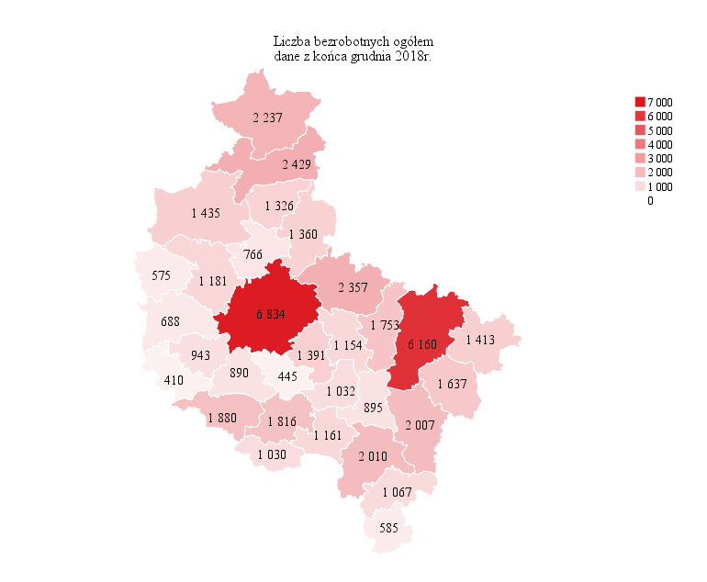
Powrót do spisu tabel

M2

Powrót do spisu tabel

M3
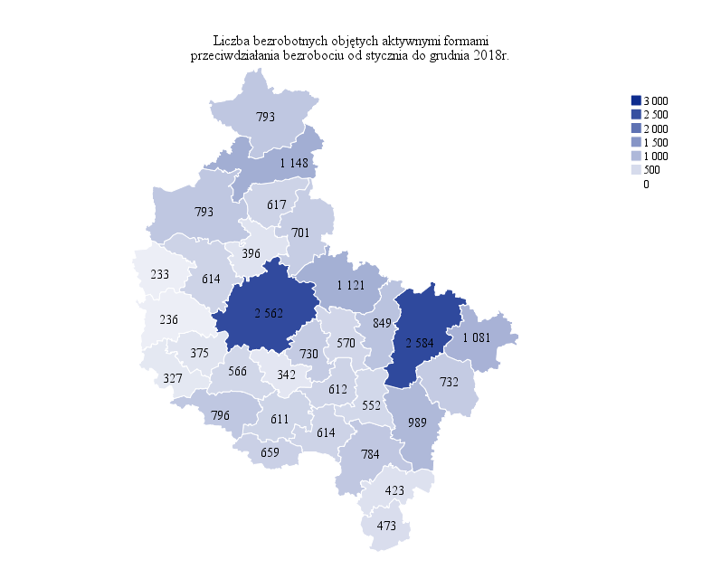
Powrót do spisu tabel

M4
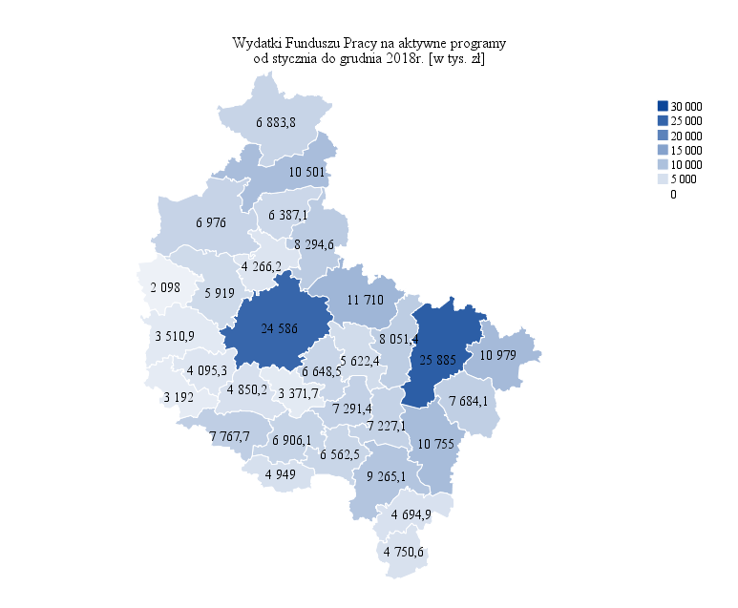
Powrót do spisu tabel

M5
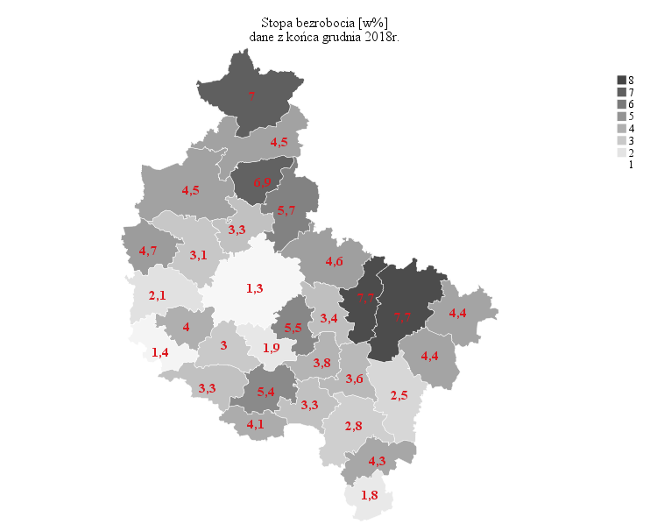
Powrót do spisu tabel

M6
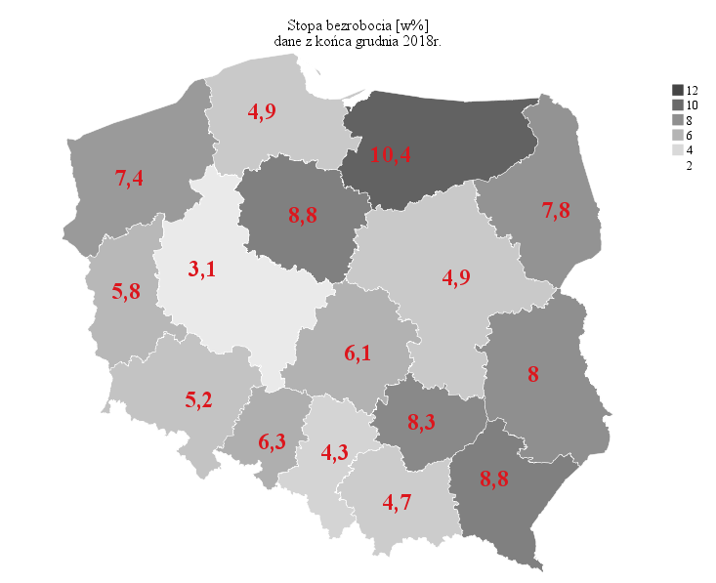
Powrót do spisu tabel

